상품제안서
옴브로 12K 원목 곡자형 자동 장우산 | 상품코드: S37422

 |  |  |  |  |  |  | 02-713-8555 | www.synergygift.co.kr
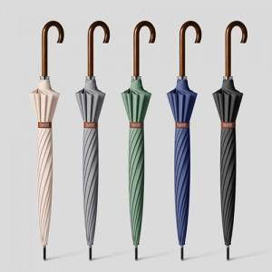

【상세/제작정보】 | <p><span style="font-size: 14pt;">※ 기본수량 미만 발주 진행시 별도 문의 바랍니다.</span></p>

【인쇄/포장옵션】 | 실크, 원단실크1도 / 종이케이스

【공급단가】 | 수량 | 30~ | 100~ | 300~ | 1,000~ | 3,000~
*VAT별도 | 단가 | 9,950원 | 9,300원 | 8,800원 | 8,300원 | 8,050원

【상품 URL】 | https://www.synergygift.co.kr:443/src/goods_detail.php?gdno=37422

